Sheet1
会社案内の修正案について
P1
販売店様へを削除
現状→

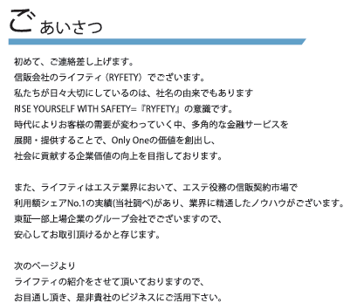
ごあいさつ HP内容へ変更 https://www.ryfety.co.jp/gaiyou
現状→

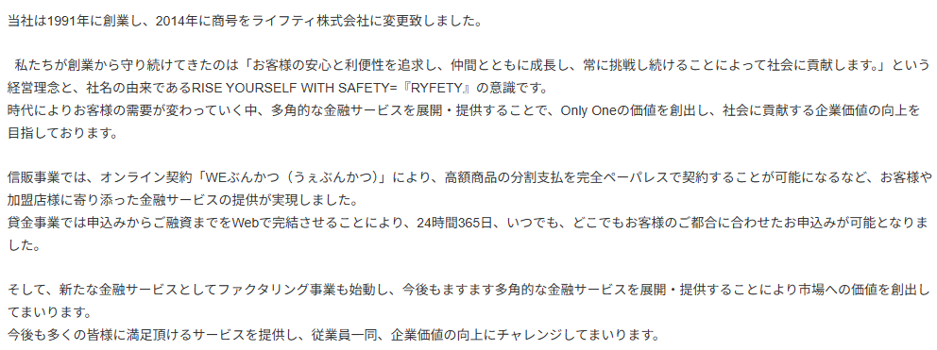
修正→

P2
東証一部上場企業→株式会社光通信
現状→

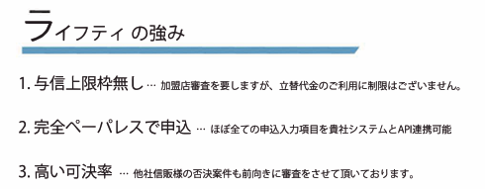
P3
ライフティの強み 現在確認中
現状→

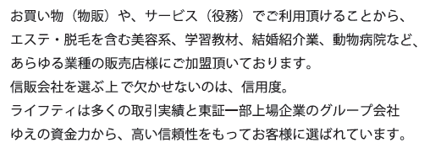
P5
文章の修正
現状→

修正案
 | あらゆる業種のビジネスパートナーとして。 物販からサービス業まで、幅広い分野でライフティの決済システムが導入されています。エステ・脱毛などの美容関連をはじめ、学習教材、結婚相談所、動物病院、美容クリニックなど、多岐にわたる業種の加盟店様にご活用いただいております。 信販会社選びで最も重要なのは「確かな信頼性」です。ライフティは、豊富な取引実績に加え、東証プライム上場企業である株式会社光通信の強固な資本力を背景とした安定した経営基盤を誇ります。その高い信頼性こそが、多くの加盟店様に選ばれ続けている理由です。

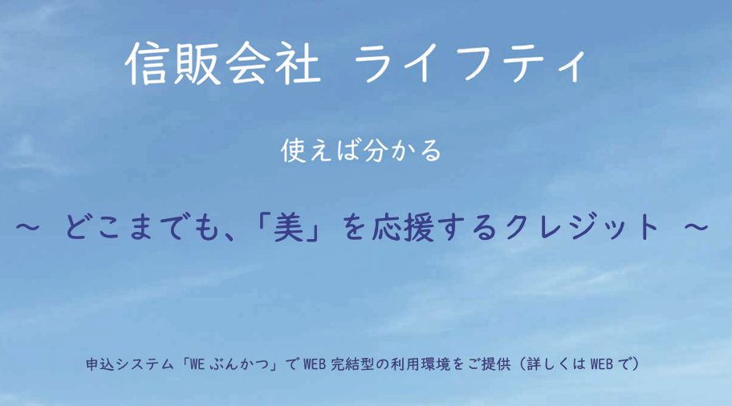
P6
キャッチフレーズ等修正確認中
現状→

追加文章 グループ会社紹介
・法人向け商品取り扱い
・未収金買取

